상품제안서
넥센 빅야드 그라비스 X 투어 6구 골프공 | 상품코드: F30547

 |  |  |  |  |  |  | 02-412-0044 | www.easy1.co.kr
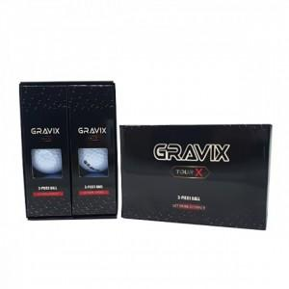

【상세/제작정보】 | 컬러인쇄 문의

【인쇄/포장옵션】 | / 포장불가능

【공급단가】 | 수량 | 40~ | 100~ | 300~ | 500~ | 1,000~
*VAT별도 | 단가 | 13,750원 | 13,530원 | 13,200원 | 12,870원 | 12,650원

【상품 URL】 | http://www.easy1.co.kr/src/goods_detail.php?gdno=30547

